Sheet1
新建/修改订舱资料
基本资料
申请号码 | 长荣内部序列号 |  | 订舱状态
订舱号 |  |  | 当地文件编码
运输要求
收货地（出口国） | 长荣有数据 |  | 装货港 |  |  | 收货地 | YANTIAN,CHINA |  | 交货地 | FELIXSTOWE,UNITED KINDOM
交货地（进口国） | 长荣有数据 |  | 卸货款 |  |  |  | NINGBO,CHINA |  |  | ROTTERDAM,NETHERLAND
运送方式 | 选择框 |  | 运送形态 | 选择框 |  |  | SHANGHAI,CHINA |  |  | HAMBURG,GERMANY
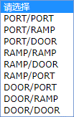
 |  |  |  |  |  |  | QINGDAO,CHINA
 |  |  |  |  |  |  | XINGANG,CHINA

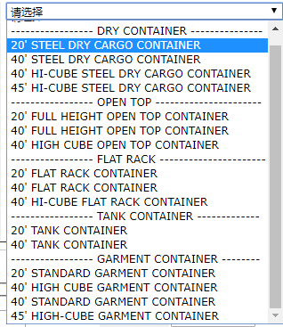
货物资料 |  |  |  |  |  |  |  | 品名/品名 | FRUNITURE
已进场货柜均可装船 | YES | NO | 勾选框 |  |  |  |  |  | TOYS
冷冻柜要求 | O | 勾选框 |  |  |  |  |  |  | HOUSEHOLD
 | 箱量 | 1 | 自动跳 |  |  |  |  |  | BATHROOM
 | 柜型 | 选择框

1（柜数） | 毛量 |  | 填充框

 | 品名/品名代码 | 长荣有数据

删除 | 添加 | 用于删除和添加柜量

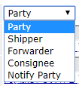
参考数据 |  |  |  |  |  |  |  | 船司联络地 | SHENZHEN,CHINA
合约号 |  | 填充框 |  | 签约方 |  |  |  |  | GUANGHZOU,CHINA

 |  |  |  | 提单签发地 | 长荣有数据 |  |  | 提单签发地 | SHENZHEN,CHINA
 |  |  |  |  |  |  |  |  | GUANGZHOU,CHINA
船公司联络地 | 长荣有数据

航线资料
预定船期

客户资料
订舱客户
订舱公司名称 | 自动识别根据账号
收取订舱通知 | YES | NO
发货人
公司名称
联系人
电话

